test al 12-07 A
compra1 | ID_Articulo: 1 | Anio de compra: 2001 | Mes de compra: 1 | Dia de compra: 1 | Categoria: 1 | Marca: 1 | Cantidad: 10 | QxBulto: 12 | Precio Unitario: 1
compra2 | ID_Articulo: 2 | Anio de compra: 2001 | Mes de compra: 1 | Dia de compra: 1 | Categoria: 2 | Marca: 2 | Cantidad: 20 | QxBulto: 290 | Precio Unitario: 100

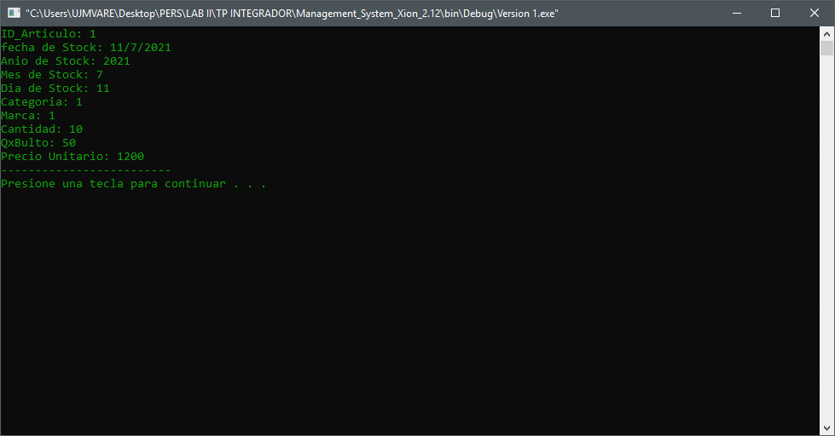

VENTA1 | ID_Articulo: 1 | Dia de compra: 2 | Mes de compra: 1 | Anio de compra: 2022 | ID_Articulo: 1 | Categoria: 1 | Marca: 1 | Cantidad: 5 | QxBulto: 12 | Precio Unitario: 1
VENTA1 | ID_Articulo: 1 | Dia de compra: 2 | Mes de compra: 1 | Anio de compra: 2022 | ID_Articulo: 1 | Categoria: 1 | Marca: 1 | Cantidad: 5 | QxBulto: 12 | Precio Unitario: 1
VENTA1 | ID_Articulo: 2 | Dia de compra: 2 | Mes de compra: 1 | Anio de compra: 2 | ID_Articulo: 2 | Categoria: 2 | Marca: 2 | Cantidad: 10 | QxBulto: 1 | Precio Unitario: 1

STOCK | ID_Articulo: 1 | 0
 | ID_Articulo: 2 | 10

 | AL PEDIR LISTAR VENTAS, LISTA COMPRAS Y LUEGO INVENTARIO SIN PEDIRLO
 | AJUSTAR EL ORDEN DE MOSTRAR VENTAS Y COMPRAS PARA ALINEAR A INVENTARIO

test 12-07 B
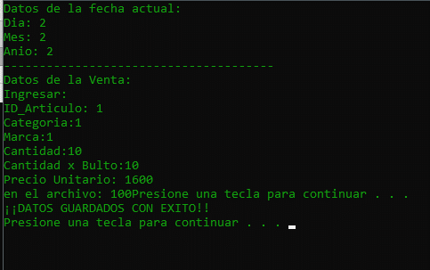
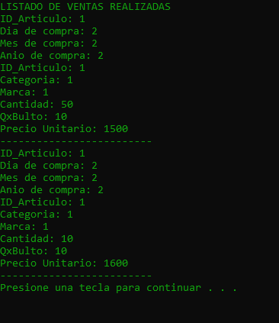
TR
COMPRA | ID_Articulo: 1 | Anio de compra: 1 | Mes de compra: 1 | Dia de compra: 1 | Categoria: 1 | Marca: 1 | Cantidad: 100 | QxBulto: 10 | Precio Unitario: 1000

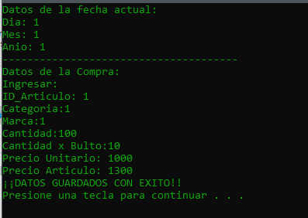
 |  | CARGA COMPRAS
 |  |  |  |  |  |  | LISTA C OMPRAS |  |  | LISTA DE INVENTARIO

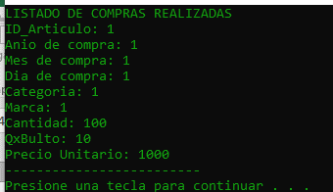
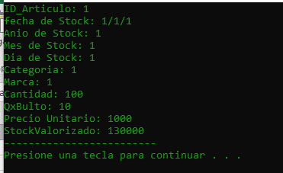

 |  | CARGO VENTA1
 |  |  |  |  |  |  |  |  |  | LISTA DE INVENTARIO
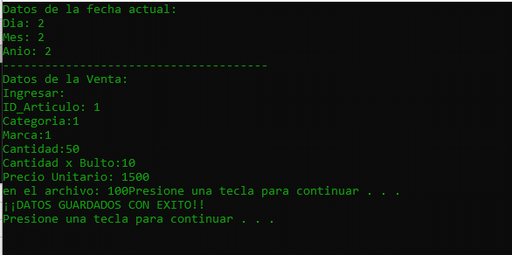
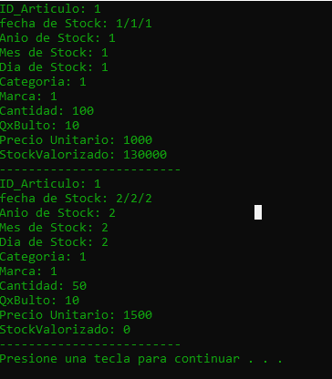

 |  |  |  |  |  |  |  |  | OK

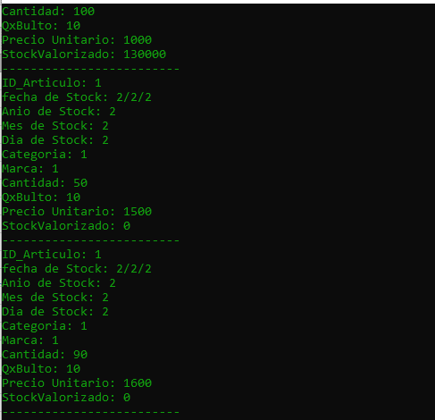
 |  | CARGO VENTA2

test 12-07 c
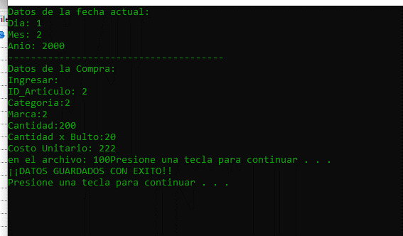
CARGO PRECIO DE ART
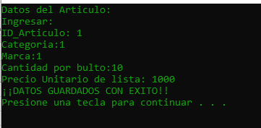

CARGO UNA COMPRA

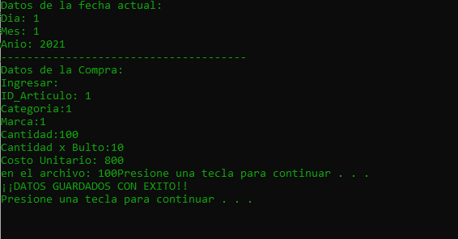

 |  | CARGA DUPLICADA DE DATOS DE ART
 |  | CATEGORIA
 |  | MARCA
 |  | CANTIDAD X BULTO

 | LISTO COMPRAS

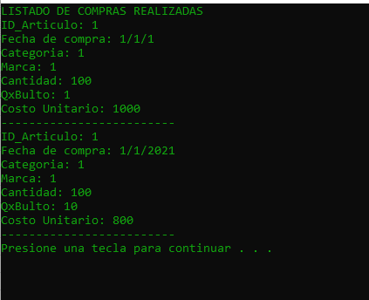

 |  |  | ESTO ES ARTICULO, NO COMPRA

 | LISTO INVENTARIO

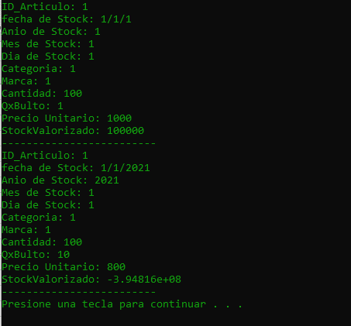

 |  |  | ESTO ES ARTICULO, NO COMPRA

 |  |  | ESTA OK LA CANTIDAD PERO NO EL STOCKVALORIZADO

 | CARGO COMPRA

test 12-07 D
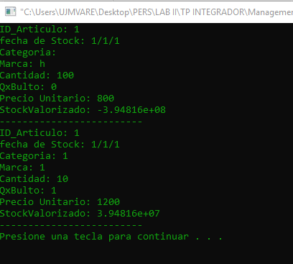
CARGO PRECIO DE ART

CARGO UNA COMPRA

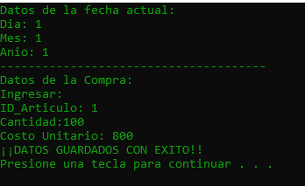

 | LISTO COMPRAS
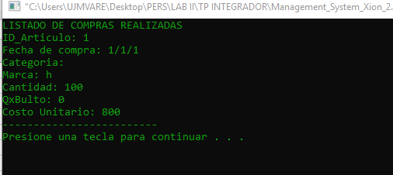

 |  | DEBE LISTAR LOS DATOS DEL MAESTRO DE ARTICULO
 |  | CATEGORIA
 |  | MARCA
 |  | QXBULTO

 | LISTO INVENTARIO
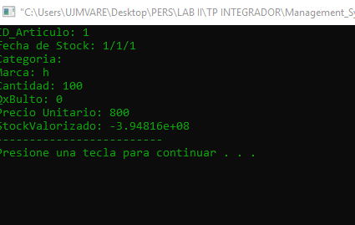

 |  | DEBE LISTAR LOS DATOS DEL MAESTRO DE ARTICULO
 |  | CATEGORIA
 |  | MARCA
 |  | QXBULTO

 | CARGO VTA

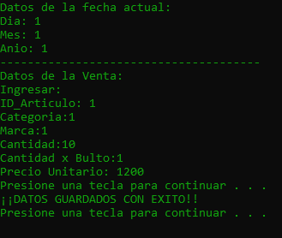

 | LISTO VTAS

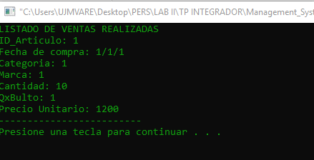

 |  |  | DEBE LISTAR LOS DATOS DEL MAESTRO DE ARTICULO
 |  |  | CATEGORIA
 |  |  | MARCA
 |  |  | QXBULTO

 | STOCK VALORIZADO

x
FILE COMPRAS
TR | ID_Articulo: | Dia de compra: | Mes de compra: | Anio de compra: | Categoria: | Marca: | Cantidad: | QxBulto: | Precio Unitario:

FILE TRANSAX
TR | ID_Articulo: | Dia de compra: | Mes de compra: | Anio de compra: | Categoria: | Marca: | Cantidad: | QxBulto: | Precio Unitario: | STOCK
 |  |  |  |  |  |  |  |  |  | 0

CARGA

TR | ID_Articulo: | Dia de compra: | Mes de compra: | Anio de compra: | Categoria: | Marca: | Cantidad: | QxBulto: | Precio Unitario:
COMPRA | 1 | 1 | 1 | 2021 | 1 | 1 | 10 | 12 | 1
VENTA | 1 | 2 | 1 | 2022 | 1 | 1 | 5 | 12 | 1
VENTA | 1 | 2 | 1 | 2022 | 1 | 1 | 5 | 12 | 1

GRABO EN FILES
FILE COMPRAS
TR | ID_Articulo: | Dia de compra: | Mes de compra: | Anio de compra: | Categoria: | Marca: | Cantidad: | QxBulto: | Precio Unitario:
COMPRA | 1 | 1 | 1 | 2021 | 1 | 1 | 10 | 12 | 1

FILE VENTAS

TR | ID_Articulo: | Dia de compra: | Mes de compra: | Anio de compra: | Categoria: | Marca: | Cantidad: | QxBulto: | Precio Unitario:
VENTA | 1 | 2 | 1 | 2022 | 1 | 1 | 5 | 12 | 1
VENTA | 1 | 2 | 1 | 2022 | 1 | 1 | 5 | 12 | 1

CADA TRANSACCION ME OBLIGA A IR A BUSCAR EN TRANSAX CON EL NRO DE ID_ARTICULO Y MODIFICAR SOLO EL CAMPO STOCK DE ESE ARTICULO.
NO SE MODIFICA TODO EL REGISTRO PORQUE NECESITO TENER REPORTE DE STOCKS ANTERIORES
FILE TRANSAX
TR | ID_Articulo: | Dia de compra: | Mes de compra: | Anio de compra: | Categoria: | Marca: | Cantidad: | QxBulto: | Precio Unitario: | STOCK | STOCK VALORIZADO | PRECIO DE ART.
COMPRA | 1 | 1 | 1 | 2021 | 1 | 1 | 10 | 12 | 1 | 10 | 15 | 1.5
VENTA | 1 | 2 | 1 | 2022 | 1 | 1 | 5 | 12 | 1 | 5 | 7.5 | 1.5
VENTA | 1 | 2 | 1 | 2022 | 1 | 1 | 5 | 12 | 1 | 0 | 0 | 1.5

RDO ESPERADO AL LISTAR INVENTARIO
 | pedir fecha, ID ARTICULO

 | ID_Articulo: | Dia de STOCK | Mes de STOCK | Anio de STOCK | Categoria: | Marca: | Cantidad: | QxBulto: | Precio Unitario: | STOCK VALORIZADO
 | 1 | 2 | 1 | 2021 | 1 | 1 | 0 | 12 | 1

